成績画面
▼概要
・トップメニュー画面（ログイン後）から成績ボタン押下後に本画面に遷移する
・ユーザの過去の一人用モードのスコアでベストスコア最大5個を表示する画面
・スコアポイント降順でデータを取得し、表示する。
・スコアが5個以上存在しない場合は、その数に応じて表示する。（ex 2個だけ存在、1から2のスコアを表示）

▼予測不可能なエラー
 | ・予測不可能なエラーが発生した場合、エラー画面（共通）に遷移する

▼利用可能権限
・アプリをインストールしている全ユーザ

画面レイアウト
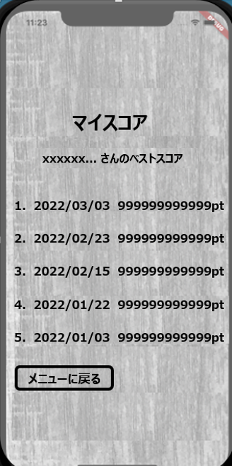

成績

定義

 | 画面項目定義
 | No | 項目名 |  | 項目区分 | 初期表示 |  | 表示内容 | 入力制御 | 備考
 | 成績
 | 1 | ニックネーム表示 | ラベル |  | - |  | ‐ | ‐ | 6文字以上三点リーダーで表示
 | 2 | 番号 | ラベル |  | - |  | ‐ | ‐
 | 3 | スコア日付 | ラベル |  | - |  | YYYY/MM/DD | ‐
 | 4 | ポイント（スコア） | ラベル |  | - |  | 999999999999pt | ‐ | 最大12桁 語尾ptを付ける
 | 5 | メニューに戻る | ボタン |  | 活性化 |  | ‐ | ‐

 | アクション定義
 | No | 項目名 |  | 操作 |  | アクション
 | 1 | メニューに戻る |  | ボタン押下時 |  | ログイン後トップメニュー画面へ遷移

